Worksheet
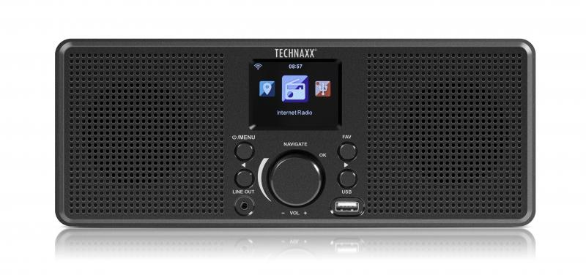
Technaxx Internet Stereo-Radio TX-153

Artikelnummer | 4900 |  | VE | 6
EAN | 4260358124698 |  | Stück pro Palette | 150
Zollnummer | 85279100 |  | Lagen Pro Palette | 5

Abmessungen - Artikel
Länge(cm) | Breite(cm) | Höhe(cm) | Gewicht(g)
28 | 11 | 9.5 | 524

Abmessungen - Artikelverpackung
Länge(cm) | Breite(cm) | Höhe(cm) | Leergewicht(g) | Gewicht(g) Artikel+Verpackung
35 | 13.2 | 14 | 153 | 878

Abmessungen - VE Karton (Masterkarton)
Länge(cm) | Breite(cm) | Höhe(cm) | Gewicht(g)
42.5 | 37 | 30.5 | 6000

Verpackung - Bestandteile
Rest Zubehör (g) | Papier/Pappe (g) | Styropor (g) | Kunstst. Hohlkörper(g) | Kunstst. Folien(g) | Materialverbunde (g)
96 | 74 | 25 | 0 | 9 | 0

Weiterführende Informationen
Technaxx Reseller Portal

